メイン
 | 【太陽光パネル処理及び中古買取ヒアリングシート】
 | ▼基本情報 |  |  |  |  |  |  |  |  |  | ご記入日 |  |  |  | 年 |  |  | 月 |  | 日
 | 貴社名 |  |  |  |  |  |  | 部署名

 | ご担当者名 |  |  |  |  |  |  | 連絡先 |  |  | TEL：
 |  |  |  |  |  |  |  |  |  |  | Mail：
 | ▼現場情報
 | 設置場所住所
 | 引取先住所 ※設置場所と異なる場合のみ記入
 | 現地進入可能 車両サイズ（㎜） | ●進入可能な車両にチェックをお願いいたします。
 |  |  | ハイエース（車両寸：D4,840×W1,880×H2,105）
 |  |  | 2t車以下（車両寸：D6,960×W2,220×H2,690）
 |  |  | 4t車以下（車両寸：D9,880×W2,360×h2,980）
 |  |  | 10t車以下（車両寸：D11,990×W2,490×H3,115）
 | ▼希望内容
 | 引取希望時期 |  |  | 年 |  | 月 |  |  | 日 | ～ |  |  |  |  | 年 |  |  | 月 |  | 日
 | ご希望の作業内容 |  | 貴社による車両への積み込み渡し（基本条件）
 |  |  | 車両横からの積み込み作業（別途作業費が必要）
 |  |  | 置き場から車両横までの移動（別途作業費が必要）
 |  |  | 【発電事業者様対象】撤去工事も併せて希望（別途仕様条件提示必要）
 | ▼廃棄対象太陽光パネル情報
 | メーカー名
 | パネルサイズ（㎜） | W |  |  |  |  | × |  | D |  |  |  |  | × | H
 | 型式 |  |  |  |  |  |  |  |  |  |  |  | 出力数 |  |  |  |  |  | W
 | 枚数内訳 ※該当するものにチェックして頂き、 枚数記載をお願いいたします。 |  | 割れ【無】 |  |  |  |  |  |  |  |  |  |  |  |  |  |  |  | 枚
 |  |  | 割れ【有】・フレーム歪み【無】 |  |  |  |  |  |  |  |  |  |  |  |  |  |  |  | 枚
 |  |  | 割れ【有】・フレーム歪み【有】 |  |  |  |  |  |  |  |  |  |  |  |  |  |  |  | 枚
 |  | ※フレーム歪み：１ｃｍ以上の反りがあるもの
 |  |  |  |  |  |  |  |  |  | 重量（1枚当たり） |  |  |  |  |  |  |  |  | kg/枚
 |  |  |  |  |  |  |  |  |  |  |  |  | 合計枚数 |  | 0 |  |  |  | 枚
 | 稼働開始年月 |  |  |  | 年 |  | 月 | パネル使用年数 |  |  |  |  |  |  |  | 年 |  |  | ヶ月
 | 廃棄及び売却理由
 | パネルタイプ ※□にチェックをお願い致します |  | 結晶系 |  |  |  | 薄膜 |  |  |  |  | ダブルガラス |  |  |  |  | 化合物系
 |  | 上記パネルのフレームの有無 |  |  |  |  |  |  |  |  |  |  | 有り |  |  |  | 無し
 | 荷姿 ※□にチェックをお願い致します |  | パレット積み |  |  |  |  |  | 野積み |  |  |  | 梱包済み
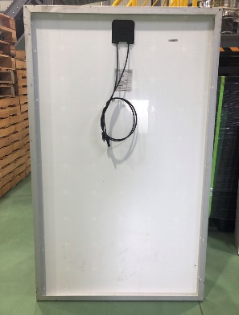
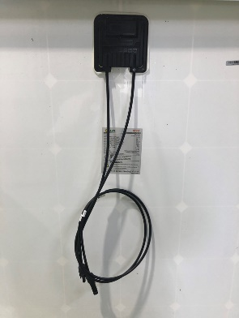
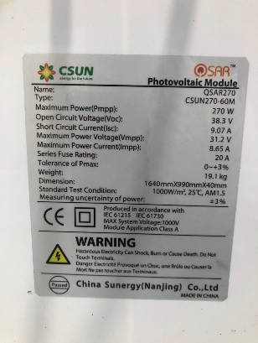
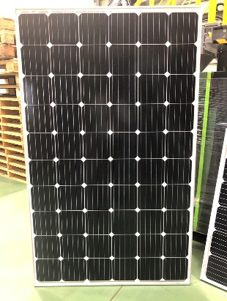
☆中古買取をご希望のお客様は、中古査定に必要な下記写真と発電能力がわかるもののご提供をお願い致します。
撮影例

①パネル裏全体
②コネクタ部分
③銘板
④表面

